Test Summary
Test Summary Report

Project Code | 20180011
Project Name | Agent Portal Ver2
Project Manager | [PM]
Test Phase | SIT
Report Date | 2020-06-24
Plan Timeline | 2019-08- | - | 2019-08-23
Actual Timeline | 2019-08-13 | - | 2019-08-23

 | Total Days | # of Days Spent | Remaining Days | Expected %Passed | % Ready for Test | Actual %Passed
 | #REF! | #REF! | #REF! | 0% | 100% | 0%
SIT Timeline

% Test Progress

 |  |  |  | Ready for test |  |  | Total
 |  |  |  | Not Start |  |  | 20
 |  |  |  | In Progress |  |  | 0
 |  |  |  | Pending |  |  | 12
 |  |  |  | Failed |  |  | 0
 |  |  |  | Passed |  |  | 0
 |  |  |  | Cancelled |  |  | 0

Ready for Test | 100%
Not Ready for Test | 0%

Category | Test Status | % Test Progress (Test Status = In Progress, Failed, Passed, Cancelled) | % Passed (Test Status = Passed, Cancelled) | Responsible By | Start Date | Finish Date | Remark | Ready for test |  |  |  |  |  |  | Not Ready for Test
 |  |  |  |  |  |  |  | Not Start | In Progress | Pending | Failed | Passed | Cancelled | Total Test Cases
show noti | Not Start | 0.00% | 0.00% |  |  |  |  | 2 | 0 | 12 | 0 | 0 | 0 | 14 | 0
show policy | Not Start | 0.00% | 0.00% |  |  |  |  | 18 | 0 | 0 | 0 | 0 | 0 | 18 | 0
 | Not Start | 0.00% | 0.00% |  |  |  |  | 0 | 0 | 0 | 0 | 0 | 0 | 0 | 0
 | Not Start | 0.00% | 0.00% |  |  |  |  | 0 | 0 | 0 | 0 | 0 | 0 | 0 | 0
 | Not Start | 0.00% | 0.00% |  |  |  |  | 0 | 0 | 0 | 0 | 0 | 0 | 0 | 0
 | Not Start | 0.00% | 0.00% |  |  |  |  | 0 | 0 | 0 | 0 | 0 | 0 | 0 | 0
 | Not Start | 0.00% | 0.00% |  |  |  |  | 0 | 0 | 0 | 0 | 0 | 0 | 0 | 0
 | Not Start | 0.00% | 0.00% |  |  |  |  | 0 | 0 | 0 | 0 | 0 | 0 | 0 | 0
 | Not Start | 0.00% | 0.00% |  |  |  |  | 0 | 0 | 0 | 0 | 0 | 0 | 0 | 0
 | Not Start | 0.00% | 0.00% |  |  |  |  | 0 | 0 | 0 | 0 | 0 | 0 | 0 | 0
 | Not Start | 0.00% | 0.00% |  |  |  |  | 0 | 0 | 0 | 0 | 0 | 0 | 0 | 0
 | Not Start | 0.00% | 0.00% |  |  |  |  | 0 | 0 | 0 | 0 | 0 | 0 | 0 | 0
 | Not Start | 0.00% | 0.00% |  |  |  |  | 0 | 0 | 0 | 0 | 0 | 0 | 0 | 0
 | Not Start | 0.00% | 0.00% |  |  |  |  | 0 | 0 | 0 | 0 | 0 | 0 | 0 | 0
 | Not Start | 0.00% | 0.00% |  |  |  |  | 0 | 0 | 0 | 0 | 0 | 0 | 0 | 0
 | Not Start | 0.00% | 0.00% |  |  |  |  | 0 | 0 | 0 | 0 | 0 | 0 | 0 | 0
 | Not Start | 0.00% | 0.00% |  |  |  |  | 0 | 0 | 0 | 0 | 0 | 0 | 0 | 0
 | Not Start | 0.00% | 0.00% |  |  |  |  | 0 | 0 | 0 | 0 | 0 | 0 | 0 | 0
Total |  |  |  |  |  |  |  | 20 | 0 | 12 | 0 | 0 | 0 | 32 | 0
% Test Progress (Ready for Test) |  | 0.00% | 0.00% |  |  |  |  | 62.50% | 0.00% | 37.50% | 0.00% | 0.00% | 0.00% | 100.00%
% Test Progress (Overall) |  | 0.00% | 0.00% |  |  |  |  | 62.50% | 0.00% | 37.50% | 0.00% | 0.00% | 0.00% | 100.00%

No. of Jira by Status & Priority

Jira Status | Priority |  |  |  |  | Total
 | Blocker | Critical | Major | Minor | Trivial
Open | 0 | 0 | 0 | 0 | 0 | 0
In Progress | 0 | 0 | 0 | 0 | 0 | 0
Reopened | 0 | 0 | 0 | 0 | 0 | 0
Resolved | 0 | 0 | 0 | 0 | 0 | 0
Closed | 0 | 0 | 0 | 0 | 0 | 0
Total | 0 | 0 | 0 | 0 | 0 | 0

Major Issue/Concern

No. | Issue/Concern | Recommendation | Jira ID | Status | Responsible By | Target Completion Date | Remark
1
2
3

Issue
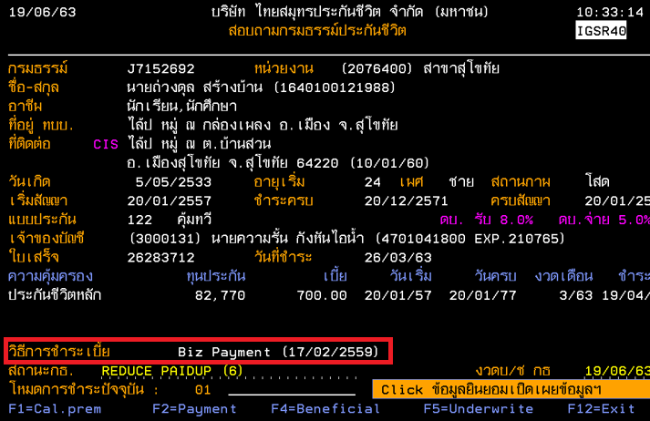
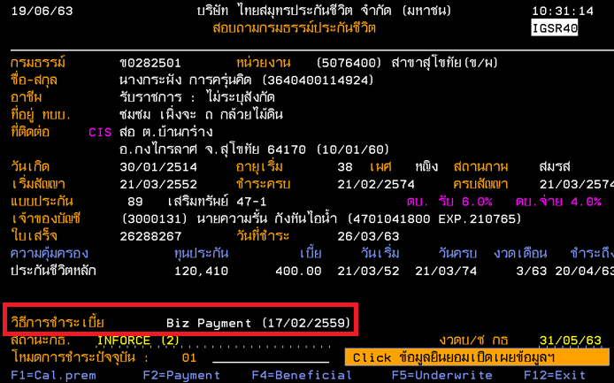
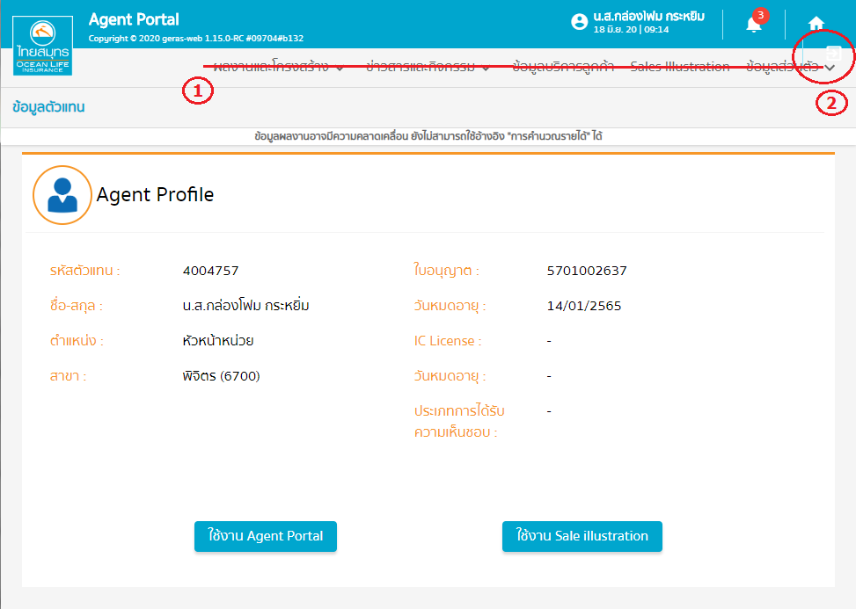
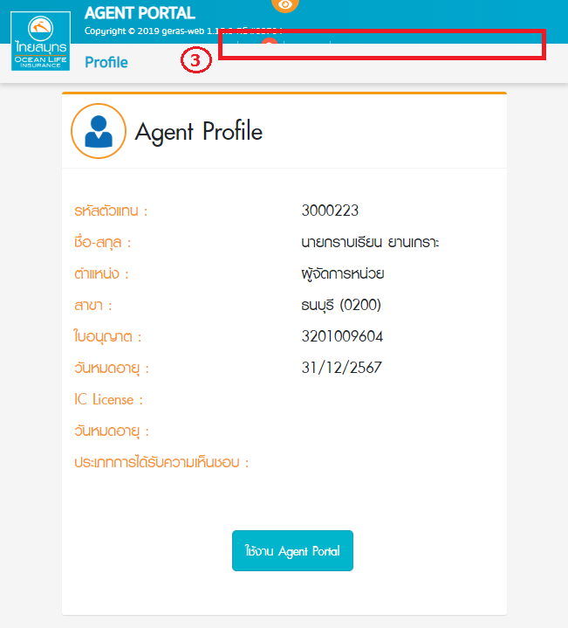
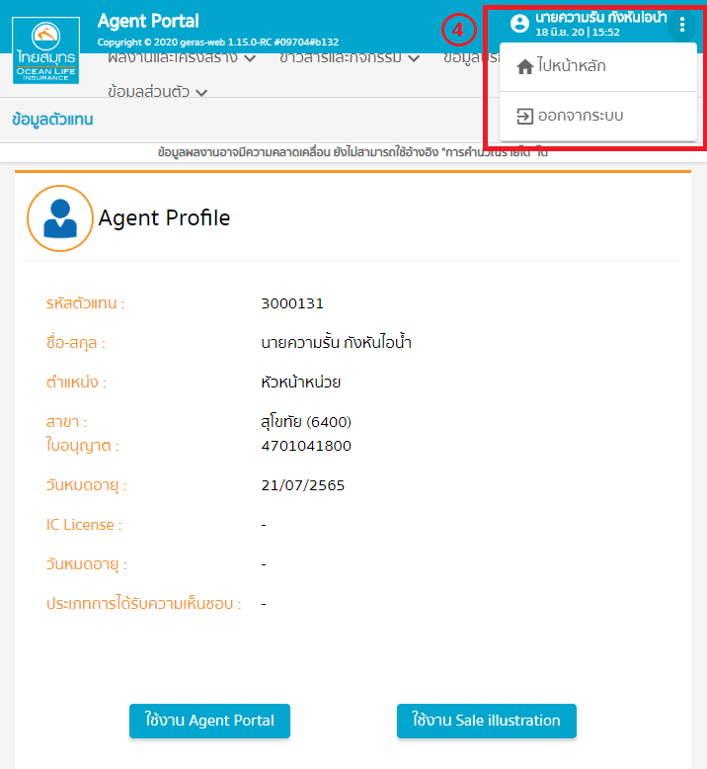
No. | Detail | วันแจ้ง | ประเภท | วันดำเนินการเสร็จสิ้น | Respone from IT) | Remark | Jira
1 | หน้าแรกหลัง Login ฝั่ง agent ไม่ให้แสดงเมนูการใช้งาน | 19/06/63 | Bug | 24/06/63 | Success |  | AP-744
2 | เช็คการแสดงปุ่มไอคอน แต่ละขนาดหน้าจอต่างๆ | 19/06/63 | Bug |  | ย้ายไปทำ sprint 20.15
3 | หน้า view as ปุ่มไอคอนหาย | 19/06/63 | Bug |  | ย้ายไปทำ sprint 20.15
4 | ไอคอน noti หาย เวลาย่อหน้าจอ | 19/06/63 | Bug |  | ย้ายไปทำ sprint 20.15
5 | "ตัวเลขกำกับที่ noti ต้องหายหลังจากคลิกดู แสดงเมื่อมีกรมธรรม์เข้าเงื่อนไขเพิ่มมา" | 19/06/63 | no fix | 22/06/63 | เป็น design ระบบ |  | AP-765
6 | รายงานที่ Other Channel Payment คอลัมน์"วิธีการชำระ" แสดงไม่ถูกต้อง | 19/06/63 |  |  | รอconfirm จาก po
7 | ปรับแก้ user สำหรับทดสอบ เพื่อรองรับข้อมูลที่ครบถ้วน | 19/06/63 |  | 22/06/63 | Success |  | AP-767
8 | ขอ Freeze ข้อมูลสำหรับทดสอบ จนกว่าจะทดสอบเรียบร้อย | 19/06/63 |  | 22/06/63 | Success |  | AP-766
9 | กำหนดชื่อไฟล์ report แยกแต่ละประเภท/ช่องทางการชำระ พร้อมระบุวันเวลาที่พิมพ์ "รายงานแจ้งเตือนกรมธรรม์[ก่อนถึงวันชำระ/ถึงวันชำระ/เกินกำหนดวันชำระ] ววดดปป" ถ้าเลือกช่องทางชำระ เพิ่ม ช่องทางปกติ/Other Channel ต่อจากประเภทแจ้งเตือน | 22/06/63 | CR | 23/06/63 | Success |  | AP-758
10 | เพิ่ม agent สำหรับทดสอบuat กรมธรรม์ประเภทสามัญ | 23/06/63 |  | 23/06/63 | Success |  | AP-769
11 | เพิ่มเมนูสำหรับเข้า other channel (ช่องทางเดียวกับกระดิ่ง) อยู่ใน performance >> ติดตามการชำระเบี้ย | 23/06/63 | CR |  |  |  | AP-778

